상품제안서
샤오미 체중계 체지방 스마트 가정용 디지털 전자 저울 정확한 몸무게 아기 강아지 S400 | 상품코드: F31501

 |  |  |  |  |  |  | 02-412-0044 | www.easy1.co.kr
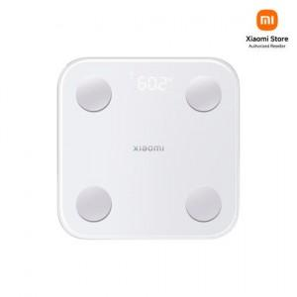

【상세/제작정보】

【인쇄/포장옵션】 | 레이저, 컬러필름인쇄 / 포장지포장

【공급단가】 | 수량 | 30~ | 50~ | 100~ | 300~ | 500~
*VAT별도 | 단가 | 28,320원 | 27,840원 | 27,360원 | 26,880원 | 26,400원

【상품 URL】 | http://www.easy1.co.kr/src/goods_detail.php?gdno=31501

